Hoja1
FORMULARIO DE PRESENTACIÓN DE PROPUESTA

NOMBRE DE LA EMPRESA: |  |  |  | Nº de NIT o C.I.:
LUIS ADOLFO ARTEAGA SALAZAR |  |  |  | 3452362011
NOMBRE DEL REPRESENTANTE LEGAL O PROPIETARIO: |  |  |  | Nº Telefono de Contacto:
LUIS ADOLFO ARTEAGA SALAZAR |  |  |  | 75930126

N° de Ítem | DETALLE DEL SERVICIO | Unidad Medida | Cantidad | Precio Unitario | Precio Total Ofertado
001 | ALCOHOL AL 70% DE LITRO, PAQUETE DE 6 UNIDADES” | PAQUETE | 100 | 75.00 | 7,500.00
002 | “BARBIJOS QUIRÚRGICOS 3 CAPAS (CAJA DE 50 PZAS)” | CAJA | 50 | 20.00 | 1,000.00
003 | “MASCARA FACIAL (10 UNID) | CAJA | 10 | 45.00 | 450.00
 | 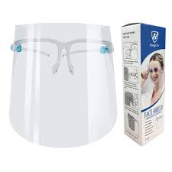 TOTAL |  |  |  | 8,950.00

Nota: Poner unicamente el precio unitario ofertado en la columna "Precio Unitario", de los ítems ofertados por su empresa/persona.

